Sheet1
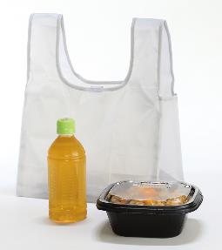
提 案 書

デイリーエコバッグ |  | 参考上代 | ¥300 | 販売価格
 |  | （税別） |  | （税別）
【JAN】 | 4562121887213
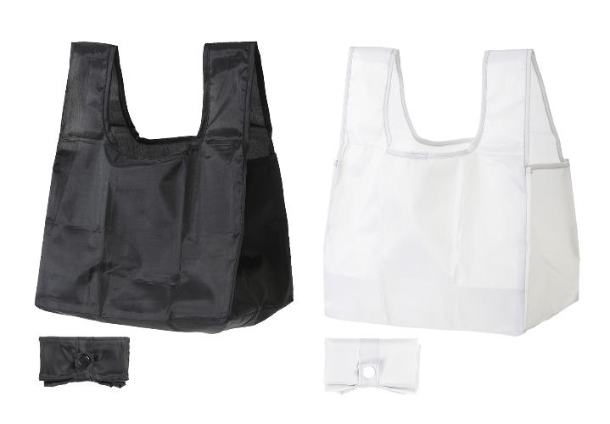 |  |  | 【商品番号】 7342-60 【本体サイズ】 使用時：270×180×180ｍｍ・折畳み時：100×50×30ｍｍ・28ｇ 【パッケージサイズ】 110×70×30ｍｍ・29ｇ 【個装形態】 ポリ袋入 【色・柄】 ブラック・ライトグレー（色指定可） 【材質】 ポリエステル 【入数】 300 【商品説明】 レジ袋有料化対策エコバッグ 【生産国】 中国

